Diseño
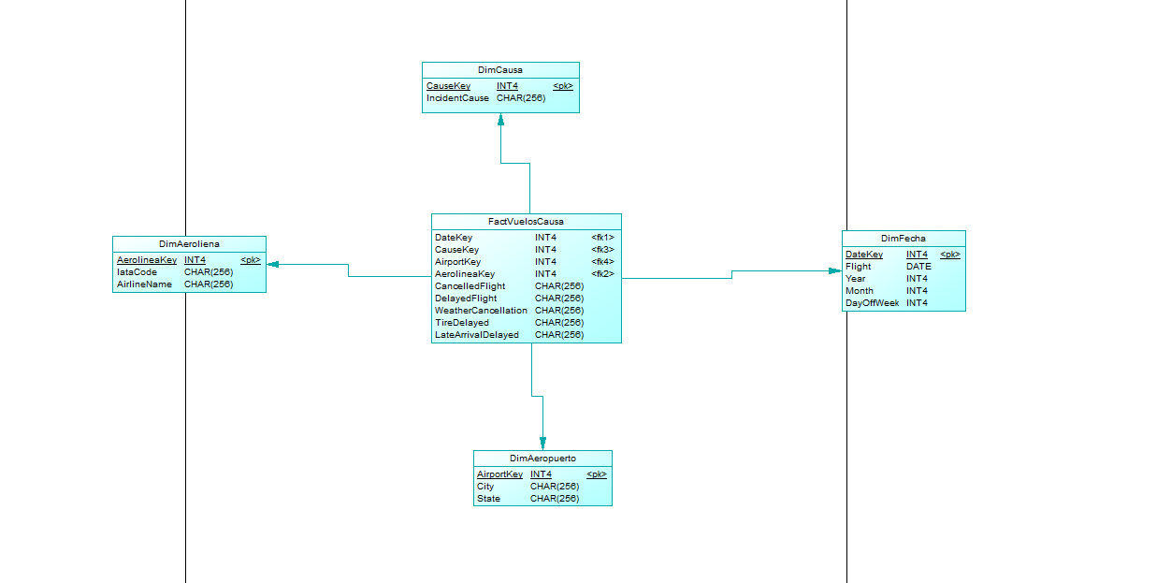
Diseño del modelo dimensional

1. definir proceso de negocio
Vuelos cancelados , retresados y diferidos con sus respectivas causas.
2. definir gradularidad (producto final )
una fila de datos representa un vuelo, por fecha por aerolinea por causa por aueropuerto

3. identificar las dimensiones

DimCausa
DimAerolinea
DimAeropuerto
DimFecha
FactVuelosCausa

4. identificar metricas (la metrica lo define la granularidad)
Cantidad de Vuelos Cancelados
Cantidad de Vuelos Retrasados
Cantidad de Vuelos Cancelados debido al Clima
Cantidad de Vuelos Retrasados por Problemas en las Llantas
Cantidad de Vuelos Retrasados por Llegadas Tardías

Diseño

